Sheet1
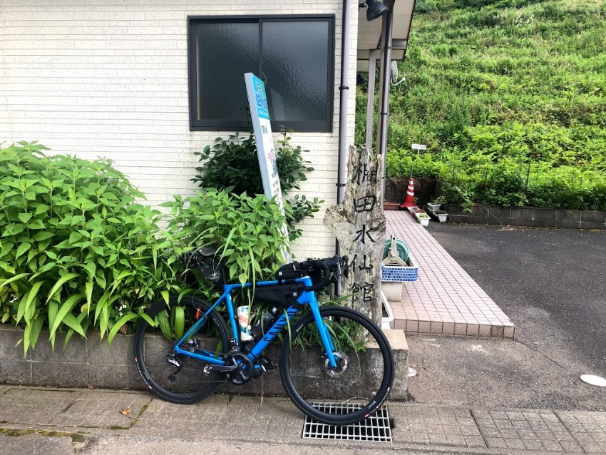
 |  |  | 2021BRM703丸岡300㎞ |  |  |  |  |  | 2021-06-21
 | 形状 | 信号 | ポイント | 標識 | 現在地からの進行先 |  | 現在地までの |  | 備考 | PC間
 |  |  |  |  | 方角 | 道路 | 区間 | 合計
1 |  | 丸岡総合福祉健康センター駐車場 |  |  |  | 市道 | 0.0 | 0.0 | 22:00スタート 東方向へ
2 | 十 |  |  |  | 左折 | 市道 | 0.4 | 0.4
3 | T |  |  |  | 右折 | K110 | 0.6 | 1.0
4 | T |  |  |  | 左折 | K110 | 4.7 | 5.7
5 |  |  |  |  | 右折 | K110 | 0.6 | 6.3
6 | I |  | 五領橋 |  | 直進 | K110→K113 | 2.2 | 8.5 | 五領橋自転車進入禁止 右自歩道を渡ること
7 | T |  |  | X | 右折 | 市道→K113 | 6.8 | 15.3
8 | 十 | S |  |  | 左折 | 市道→K178→市道 | 1.1 | 16.4
9 | 十 | S |  |  | 右折 | K32 | 4.6 | 21.0
10 | 十 | S | 田中 |  | 左折 | K25 | 0.6 | 21.6
11 | I |  | 戸口トンネル |  | 直進 | K25→市道 | 2.6 | 24.2 | 左側歩道走行推奨（トンネル内歩道クランク部分有り）
12 | ト |  |  |  | 右折 | 市道 | 5.7 | 29.9
13 | Y | S | 南山中小前 |  | 左方向 | K2→K199 | 0.6 | 30.5
14 | T |  |  | X | 右折 | K200 | 2.6 | 33.1
15 | 十 |  |  | X | 左方向 | K200 | 0.2 | 33.3
16 | 逆Y |  |  | X | 左方向 | K198 | 0.7 | 34.0
17 | 十 |  |  | X | 左折 | K198 | 0.8 | 34.8
18 | T |  |  |  | 右折 | K201 | 1.1 | 35.9
19 | 十 | S | 庄田 |  | 左折 | R8 | 4.0 | 39.9 | 大型車多い 慎重に 左手前ローソンあり
20 | 十 | S | 向新保 |  | 左折 | K136 | 2.1 | 42.0
21 | ト |  |  |  | 右折 | K202 | 2.4 | 44.4 | 直進してしまっても先でルート回帰できる
22 | ┤ |  |  |  | 左折 | K202 | 0.1 | 44.5
23 | 十 |  |  |  | 左折 | K202 | 3.9 | 48.4
24 | 十 |  |  |  | 右折 | 市道 | 0.3 | 48.7
25 | I |  | PC1 ファミリーマート 南条SA上り店 |  | 右側 |  | 0.2 | 48.9 | OPEN 23:26 ～ 7/4 01:27 レシート取得して通過時間を自分で記入。 チェック後東方向へ | 48.9
26 | ト |  |  | X | 右折 |  | 0.1 | 49.0 | 迷ったら北陸自動車道の側道を探す
27 | 十 |  |  |  | 右折 | K137 | 1.6 | 50.6
28 | T | S |  |  | 左折 | R365 | 0.5 | 51.1
29 | ┤ |  |  |  | 左折 | R365 | 15.5 | 66.6 | この先山岳 動物、落石に注意 Peak536ｍ
30 | 十 | S | 木之本I・C口 |  | 右折 | R８ | 27.6 | 94.2
31 | I |  | PC2 ７１１木之本インター口店 |  | 右側 |  | 0.1 | 94.3 | OPEN 7/4 0:46 ～ 7/4 4:16 レシート取得して通過時間を自分で記入。 チェック後直進 | 45.4
32 | 十 | S | 大音 |  | 右折→左折 | K514 | 0.7 | 95.0 | 賤ヶ岳旧道へ
33 | 逆Y |  |  |  | 直進 | R8 | 2.8 | 97.8 | R8に合流 注意して
34 | ┤ |  | 飯浦 |  | 左折 | K336 | 0.4 | 98.2 | トンネル回避する事
35 | 十 |  |  |  | 直進 | K336 | 2.9 | 101.1 | 左折しR8塩津バイパスも走行可能 K336が安全かと
36 | 逆Y |  |  |  | 左折 | R8 | 0.8 | 101.9 | R8の地下道を通りR8に合流する
37 | 十 | S | 塩津 |  | 左折 | R303 | 1.0 | 102.9 | この先の岩熊第二トンネルは歩道推奨
38 | ┤ | S | 大浦口 |  | 左折 | 市道→K557 | 4.0 | 106.9
39 | ト | S | 大浦 |  | 右折 | K557 | 2.0 | 108.9
40 | ┤ |  |  |  | 左折 | 市道 | 8.2 | 117.1
41 | 逆Y |  |  |  | 直進 | K54 | 6.4 | 123.5 | 好きな場所でK54に出でもよい
42 | ト | S | 南新保 |  | 右折 | K54→R303 | 2.0 | 125.5 | 左に７１１あり
43 | ┤ | S | 保坂 |  | 左折 | R363 | 9.8 | 135.3
44 | ┤ |  |  |  | 直進 | 市道 | 0.5 | 135.8 | 水坂峠へ
45 | T |  |  |  | 右折 | R303 | 2.2 | 138.0
46 | ト | S | 新道緑地公園角 |  | 右折 | K218 | 5.7 | 143.7
47 | 十 | S | 瓜生小学校南 |  | 左折 | K22→K24 | 2.9 | 146.6
48 | 十 | S | 市役所前 |  | 右折 | R162 | 12.2 | 158.8
49 | 十 | S | PC3 ファミリーマート小浜千種店 |  | 右側 |  | 0.4 | 159.2 | OPEN 7/4 2:41 ～ 7/4 8:36 レシート取得して通過時間を自分で記入。 チェック後直進 | 64.9
50 | ト |  |  |  | 右折 | R162 | 18.6 | 177.8
51 | T |  |  |  | 右折 | R162 | 1.8 | 179.6 | 三方湖畔
52 | ┤ |  |  |  | 左折 | R162 | 4.3 | 183.9
53 | 十 | S |  |  | 左折 | 市道 | 0.2 | 184.1 | 若狭梅街道に出る
54 | T | S |  |  | 左折 | K244 | 3.3 | 187.4
55 | ト | S |  |  | 右折 | 市道 | 0.2 | 187.6
56 | T | S | 坂尻 |  | 左折 | K225→K33→K13 | 7.1 | 194.7
57 | 十 | S | 敦賀駅前 |  | 左折 | 市道 | 12.8 | 207.5
58 | Y | S |  |  | 右直進 | 市道 | 0.2 | 207.7
59 | T | S |  |  | 右折 | 市道→R476 | 0.6 | 208.3 | 正面にローソンあり
60 | ┤ |  |  |  | 左折 | 市道 | 7.4 | 215.7
61 | I |  | 通過チェック 杉津PA上り |  | 左側 |  | 4.9 | 220.6 | 杉津PAでレシートを取得する事 チェック後直進
62 | T |  |  |  | 左折 | 市道 | 0.2 | 220.8 | 高速道路くぐってすぐ左折 ここから下り 道悪い注意
63 | 十 |  |  |  | 右折 | R8 | 2.4 | 223.2 | R８に出る 注意する事
64 | ┤ | S | 大比田 |  | 左折 | K204→R305 | 0.7 | 223.9 | しおかぜライン
65 | T | S |  |  | 左折 | R305 | 9.8 | 233.7 | 1km先コンビニあり
66 | ト |  |  |  | 右方向 | 市道→R305 | 13.4 | 247.1 | 上り回避 旧R305へ入る 約1㎞で道の駅 コンビニあり
67 | ト | S | 梅浦 |  | 右折 | R305 | 5.7 | 252.8 | 2km手前にコンビニあり
68 | ┤ |  | 中筋 |  | 左折 | K6 | 0.2 | 253.0 | この先上り 落石多い パンク注意
69 | Y |  |  | X | 右方向 | 市道 | 2.2 | 255.2 | 水仙荘方面へ
70 | ┤ |  |  | X | 左折 | 市道 | 1.7 | 256.9 | 水仙荘方面へ |  | 6/21修正
71 | ト |  |  | X | 右折 | 市道 | 1.8 | 258.7
72 | Y |  |  | X | 右直進 | 市道 | 0.8 | 259.5 |  |  | 6/21修正
73 | I |  | 通過チェック 梨子ケ平棚田水仙館 |  | 右側 | 市道 | 1.1 | 259.8 | 梨子ケ平棚田水仙館と自転車を撮影する事 チェック後直進
74 | Y |  |  | X | 右方向 | 市道 | 1.5 | 261.3
75 | T |  |  | X | 左折 | 市道 | 1.2 | 262.5
76 | 逆Y |  |  |  | 直進 | R305 | 2.7 | 265.2 | 海側の駐車場に自販機あり 285kmポイントにコンビニあり
77 | Y | S |  |  | 左方向 | 市道 | 24.5 | 289.7 | 右手にエネオスGS 道なりにすすむ
78 | 十 | S | 山岸 |  | 右折 | K20 | 2.0 | 291.7
79 | 十 | S | 折戸 |  | 左折 | K106 | 3.4 | 295.1
80 | 十 | S | FINISH ファミリーマート坂井長畑店 |  |  | K106 | 6.3 | 301.4 | OPEN 7/4 7:00 ～ 7/4 18:00 レシート取得してFINISH時間を自分で記入。 チェック後直進 | 144.2
81 | ┤ |  |  | X | 左折 | 市道 | 0.3 | 301.7
82 | T |  |  | X | 右折 | K9 | 1.6 | 303.3
83 | 十 | S | 一本田福所 |  | 直進 | K17 | 1.0 | 304.3
83 |  |  | FINISH受付 丸岡総合福祉健康センター２F |  | 左側 |  | 1.7 | 306.0 | 受付会場は7/4 14:00頃から19:00頃までOPEN ・ゴールのタイム、総走行時間を自分で記入。 ・メダルの購入か否かを記入（メダル代1000円） ・完走の署名 カード提出お願いします。

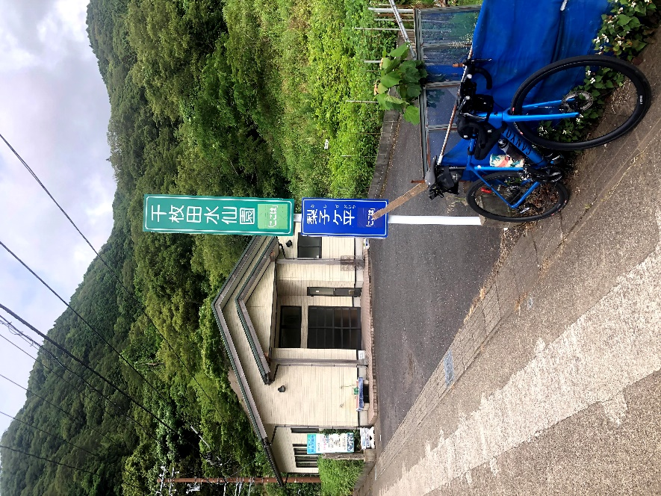
 |  | 通過チェック 梨子ケ平棚田水仙館の写真例

